계산작업
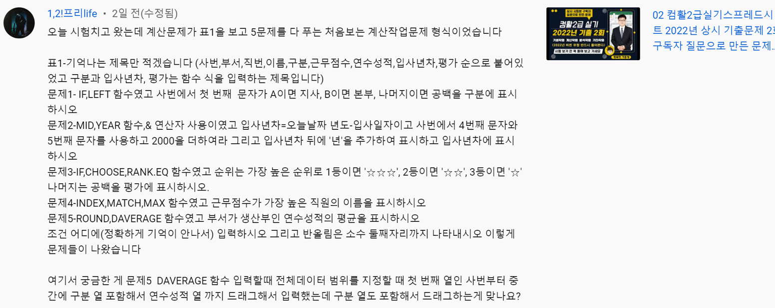
[표1] |  |  |  |  |  | 오늘날짜: | 2022-04-03
사번 | 부서 | 이름 | 구분 | 근무점수 | 연수성적 | 입사년차 | 평가
AP-07B | 생산부 | 박준홍 |  | 95 | 89
BS-18S | 영업부 | 박강훈 |  | 90 | 72
BM-12S | 관리부 | 박낙균 |  | 55 | 38
AM-01B | 관리부 | 유재천 |  | 95 | 79
BM-12S | 관리부 | 최상복 |  | 80 | 76
CS-09D | 영업부 | 강경순 |  | 100 | 72
BP-11S | 생산부 | 배영숙 |  | 80 | 63
DP-07B | 생산부 | 최금선 |  | 85 | 79
DM-17D | 관리부 | 곽봉규 |  | 80 | 56
BM-14C | 관리부 | 곽호둥 |  | 85 | 57
CM-14C | 관리부 | 이승렬 |  | 35 | 28
AP-06D | 생산부 | 박재용 |  | 75 | 74
AS-02B | 영업부 | 공은주 |  | 75 | 36
CP-11S | 생산부 | 곽복류 |  | 65 | 77
CS-09D | 영업부 | 강정화 |  | 95 | 93
BP-11C | 생산부 | 최상신 |  | 55 | 54
AM-01B | 관리부 | 조병철 |  | 90 | 91
AM-01B | 관리부 | 김상표 |  | 90 | 82
근무점수가 가장 높은 직원의 이름
부서가 생산부인 연수성적의 평균

차트작업
WKBL(21-22)승률
순위 | 팀 | 승 | 패
1 | KB스타즈 | 25 | 5
2 | 우리은행 | 21 | 9
3 | 신한은행 | 16 | 14
4 | BNK썸 | 12 | 18
5 | 삼성생명 | 11 | 19
6 | 하나원큐 | 5 | 25

